SprintBacklog
Sprint Backlog
***หมายเหตุ: กำหนดให้แต่ละ Sprint มีความยาว 1 สัปดาห์ (7 วัน) เท่ากัน

Sprint No. | Product Backlog Items | Sprint Tasks | Initial Estimate of Effort | New Estimate of Effort Remaining at The End of Day… |  |  |  |  |  |  | Actual | ผู้รับผิดชอบ
 |  |  |  | 1 | 2 | 3 | 4 | 5 | 6 | 7
8 | As an applicant, I want to submit my application forms with other supporting documents, so that I can request for a voucher. | สร้าง imge docker ของกลุ่มตัวเอง | 2 | 2 | 1 | 0 | 0 | 0 | 0 | 0 | 4 | กัลยาณี
 |  | Push imge docker ขึ้น github ของกลุ่มตัวเอง | 1 | 1 | 0 | 0 | 0 | 0 | 0 | 0 | 0.5 | กัลยาณี
 |  | ออกแบบฐานข้อมูล | 2 | 2 | 2 | 2 | 0 | 0 | 0 | 0 | 2 | ศุภโชค
 |  | สร้าง table ในฐานข้อมูล | 2 | 2 | 2 | 2 | 2 | 0 | 0 | 0 | 4 | ศุภโชค
 |  | สร้างหน้าhome | 1 | 1 | 1 | 1 | 1 | 0 | 0 | 0 | 2 | ศุภโชค
 |  | สร้างหน้าล็อคอินของนักศึกษา | 1 | 1 | 1 | 1 | 1 | 0 | 0 | 0 | 1 | ศุภโชค
 |  | สร้างหน้าล็อคอินของอาจารย์ที่ปรึกษา | 1 | 1 | 1 | 1 | 1 | 0 | 0 | 0 | 0.5 | ศุภโชค
 |  | สร้างหน้าหลักของอาจารย์ที่ปรึกษา | 1 | 1 | 1 | 1 | 1 | 0 | 0 | 0 | 1 | ศุภโชค
 |  | สร้างหน้าหลักของนักศึกษา | 1 | 1 | 1 | 1 | 1 | 0 | 0 | 0 | 1 | ศุภโชค
 |  | สร้างหน้ากรอกแบบฟอร์มยื่นคำร้องขอรับเงินสนับสนุน | 2 | 2 | 2 | 2 | 2 | 1 | 1 | 0 | 4 | ศุภโชค, อภิสิทธิ์
 |  | สร้างหน้าตรวจสอบสถานะคำร้องของนักศึกษา | 1 | 2 | 2 | 2 | 2 | 1 | 0 | 0 | 1 | ศุภโชค, อภิสิทธิ์
 |  | สร้าง module applicationform และ taffic ระหว่างแต่ละหน้าเว็บไซต์ | 8 | 8 | 8 | 8 | 4 | 1 | 0 | 0 | 12 | ศุภโชค
 |  | สร้างระบบ login ของที่ปรึกษา | 2 | 2 | 2 | 2 | 2 | 0 | 0 | 0 | 2 | ศุภโชค
 |  | สร้างระบบ login ของนักศึกษา | 2 | 2 | 2 | 2 | 2 | 0 | 0 | 0 | 1 | ศุภโชค
 |  | สร้างฟังก์ชันโหลดคำร้องของนักศึกษา | 2 | 2 | 2 | 2 | 2 | 0 | 0 | 0 | 2 | ศุภโชค
 |  | สร้างฟังก์ชันในการตรวจสอบความถูกต้องของแบบฟอร์มคำร้อง | 2 | 2 | 2 | 2 | 2 | 2 | 2 | 0 | 3 | อภิสิทธิ์, เมธัส
 |  | สร้างฟังก์ชันในการตรวจสอบความถูกต้องของอีเมลของอาจารย์ที่ปรึกษาในแบบฟอร์มคำร้อง | 2 | 2 | 2 | 2 | 2 | 2 | 0 | 0 | 2 | ศุภโชค
 |  | สร้างฟังก์ชันในการอัพโหลดและจัดเก็บไฟล์แนบในแบบฟอร์มคำร้อง | 4 | 4 | 4 | 4 | 4 | 4 | 4 | 1 | 5 | อภิสิทธิ์, เมธัส
 |  | สร้างฟังก์ชันในการบันทึกคำร้องลงฐานข้อมูล | 2 | 2 | 2 | 2 | 2 | 1 | 1 | 3 | 4 | ศุภโชค, อภิสิทธิ์
 |  | สร้างฟังก์ชันโหลดคำร้องของนักศึกษาในที่ปรึกษาของอาจารย์ที่ปรึกษา | 2 | 2 | 2 | 2 | 2 | 2 | 0 | 0 | 1 | ศุภโชค
 |  | สร้างฟังก์ชันในการรับทราบคำร้องของอาจารย์ที่ปรึกษา | 2 | 2 | 2 | 2 | 2 | 2 | 0 | 0 | 2 | ศุภโชค
 |  | สร้างฟังก์ชันในการแสดงไฟล์แนบสำหรับหน้าอาจารย์ที่ปรึกษา | 2 | 2 | 2 | 2 | 2 | 2 | 2 | 3 | 2 | อภิสิทธิ์, ศุภโชค
 |  | ออกแบบหน้า Home โดยใช้ Figma | 2 | 2 | 2 | 2 | 0 | 0 | 0 | 0 | 1 | เมธัส
 |  | ออกแบบหน้าเข้าสู่ระบบของนักศึกษา โดยใช้ Figma | 2 | 2 | 2 | 2 | 2 | 2 | 2 | 0 | 1 | เมธัส
 |  | ออกแบบหน้าเข้าสู่ระบบของอาจารย์ที่ปรึกษา โดยใช้ Figma | 2 | 2 | 2 | 2 | 2 | 2 | 2 | 0 | 1 | ธิดาพัฒน์
 |  | ออกแบบหน้า Student Home โดยใช้ Figma | 2 | 2 | 2 | 2 | 2 | 2 | 2 | 3 | 1 | ธิดาพัฒน์
 |  | ออกแบบหน้าแบบฟอร์มขอเงินสนับสนุน โดยใช้ Figma | 2 | 2 | 2 | 2 | 2 | 2 | 2 | 3 | 1 | อภิสิทธิ์
 |  | ออกแบบหน้าสถานะคำร้องของนักศึกษา โดยใช้ Figma | 2 | 2 | 2 | 2 | 2 | 2 | 2 | 3 | 1 | ธิดาพัฒน์
 |  | ออกแบบหน้า Teacher Home โดยอาจารย์ที่ปรึกษาสามารถตรวจสอบคำร้องของนักศึกษาได้ โดยใช้ Figma | 2 | 2 | 2 | 2 | 2 | 2 | 2 | 3 | 1 | กิตติพจน์
 |  | ตกแต่งหน้า Home | 2 | 2 | 2 | 2 | 2 | 2 | 2 | 0 | 3 | กัลยาณี
 |  | ตกแต่งหน้าล็อคอินของนักศึกษา | 2 | 2 | 2 | 2 | 2 | 2 | 2 | 0 | 5 | กิตติพจน์
 |  | ตกแต่งหน้าเข้าสู่ระบบของอาจารย์ที่ปรึกษา | 2 | 2 | 2 | 2 | 2 | 2 | 2 | 0 | 5 | กิตติพจน์
 |  | ตกแต่งหน้า Student Home | 2 | 0 | 0 | 0 | 0 | 2 | 2 | 2 | 3 | กัลยาณี
 |  | ตกแต่งหน้ากรอกแบบฟอร์มยื่นคำร้องขอรับเงินสนับ สนุน | 3 | 1 | 1 | 1 | 0 | 0 | 0 | 0 | 8 | กัลยาณี
 |  | ตกแต่งหน้าตรวจสอบสถานะคำร้องของนักศึกษา | 3 | 1 | 1 | 1 | 3 | 3 | 3 | 3 | 1 | กัลยาณี
 |  | ตกแต่งหน้าหลักของอาจารย์ที่ปรึกษา | 3 | 1 | 1 | 1 | 3 | 3 | 3 | 3 | 1 | กัลยาณี
 |  | ออกแบบแบบฟอร์มการแนบหลักฐาน | 3 | 0 | 0 | 0 | 0 | 3 | 3 | 3 | 4 | กัลยาณี
 |  | ออกแบบตารางในหน้าตรวจสอบคำร้องของนักศึกษา | 3 | 0 | 0 | 0 | 0 | 3 | 3 | 3 | 2 | กัลยาณี
 |  | ตกแต่งตารางในหน้าตรวจสอบคำร้องของนักศึกษา | 3 | 0 | 0 | 0 | 0 | 3 | 3 | 3 | 2 | กัลยาณี
 |  | ออกแบบตารางตรวจสอบคำร้องในหน้าหลักของอาจารย์ที่ปรึกษา | 3 | 0 | 0 | 0 | 0 | 3 | 3 | 3 | 2 | กัลยาณี
 |  | ตกแต่งตารางหน้าตรวจสอบคำร้องในหน้าหลักของอาจารย์ที่ปรึกษา | 3 | 0 | 0 | 0 | 0 | 3 | 3 | 3 | 2 | กัลยาณี
 |  | ออกแบบ blueprint ของระบบ | 2 | 2 | 2 | 2 | 0 | 0 | 0 | 0 | 2 | ธิดาพัฒน์
 |  | สร้างฟังก์ชันป๊อปอัพแสดงรายละเอียดเพิ่มเติมของคำร้อง | 2 | 0 | 0 | 0 | 0 | 0 | 0 | 2 | 2 | ศุภโชค
 |  | User Manual | 3 | 3 | 3 | 3 | 3 | 3 | 3 | 3 | 3 | ธิดาพัฒน์
 |  | ออกแบบ User Acceptance Test | 2 | 2 | 2 | 2 | 2 | 2 | 2 | 2 | 1 | ศุภโชค
 |  | ทดสอบ User Acceptance Test | 2 | 2 | 2 | 2 | 2 | 2 | 1 | 1 | 1 | ศุภโชค
 |  | ผลรวม Initial Estimate of Effort ทั้งหมด | 102 | 78 | 76 | 75 | 68 | 66 | 57 | 50 | 111

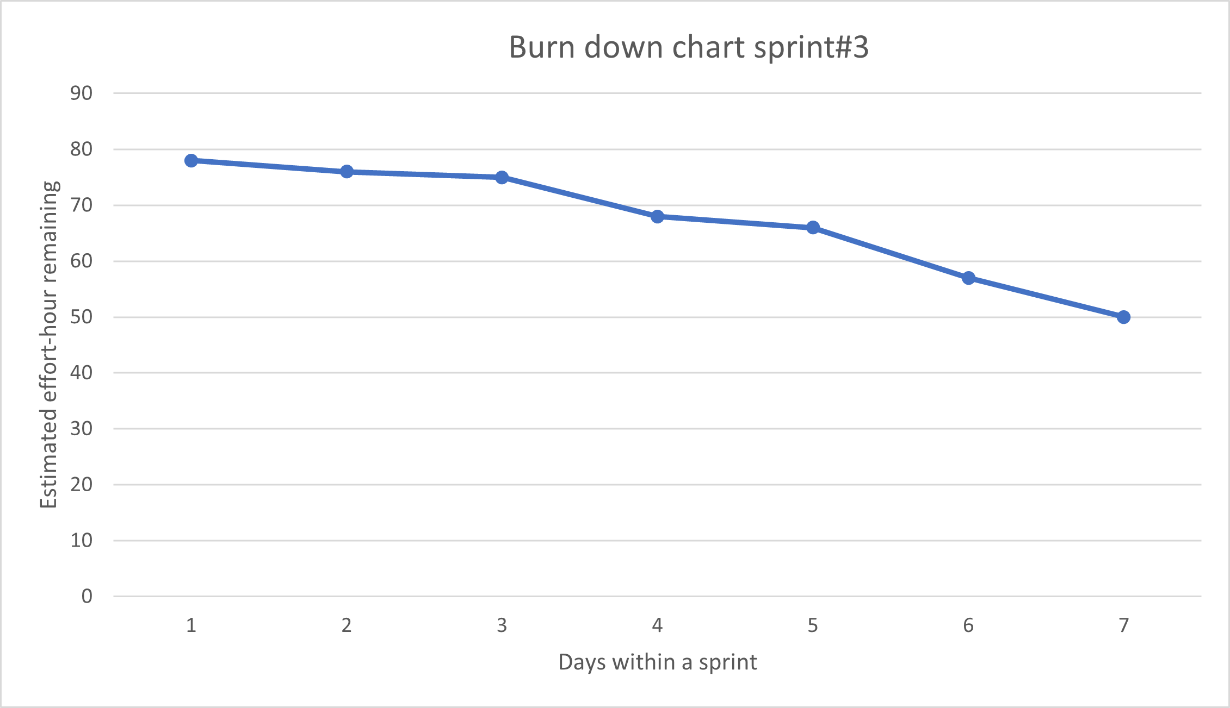
 | สรุปชั่วโมงการทำงาน #Sprint3

 | รหัส | ชื่อ - นามสกุล | ชั่วโมงที่ทำจริง
 | 633020384-3 | นายกิตติพจน์ ทิพย์นางรอง | 11
 | 643020052-9 | นายเมธัส พลศิริ | 10
 | 643020478-5 | นางสาวธิดาพัฒน์ นิเวชรัมย์ | 8
 | 643020492-1 | นายศุภโชค คำตะลา | 48.5
 | 643021216-0 | นางสาวกัลยาณี สอนสิงห์ | 32
 | 643021257-6 | นายอภิสิทธิ์ น้อยหว้า | 20

 |  | Team Velocity = 102

